2018_data
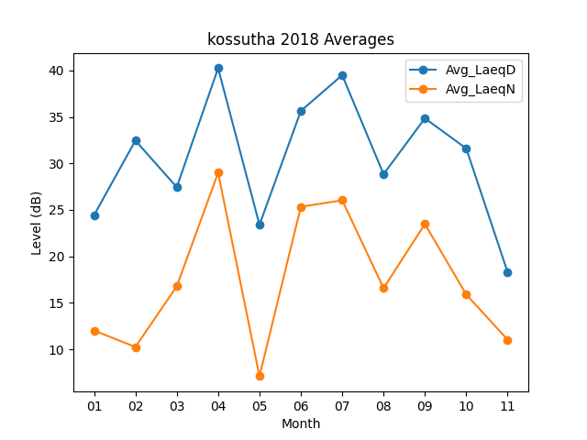
Month | Avg_LaeqD | Avg_LaeqN
01 | 24.432258065 | 12.016129032
02 | 32.464285714 | 10.246428571
03 | 27.44516129 | 16.777419355
04 | 40.253333333 | 29
05 | 23.396774194 | 7.1
06 | 35.65 | 25.336666667
07 | 39.506451613 | 26.035483871
08 | 28.84516129 | 16.580645161
09 | 34.86 | 23.476666667
10 | 31.609677419 | 15.890322581
11 | 18.303333333 | 11.03

